財務收支看板
財務收支記賬看板分析表
賬戶監控

銀行卡_壹 | 銀行卡_貳 | 銀行卡_叄 | 支付寶 | 微信
21790 | 20940 | 22350 | 18270 | 21970

 | 銀行卡_壹
期初餘額 | 10000
累計收入 | 21300
累計支出 | 9510
賬戶結餘 | 21790
 | 銀行卡_貳
期初餘額 | 10000
累計收入 | 20710
累計支出 | 9770
賬戶結餘 | 20940
 | 銀行卡_叄
期初餘額 | 10000
累計收入 | 20260
累計支出 | 7910
賬戶結餘 | 22350
 | 支付寶
期初餘額 | 10000
累計收入 | 17940
累計支出 | 9670
賬戶結餘 | 18270
 | 微信
期初餘額 | 10000
累計收入 | 22080
累計支出 | 10110
賬戶結餘 | 21970

收支監控
 | 賬戶結餘
銀行卡_壹 | 21790
銀行卡_貳 | 20940
銀行卡_叄 | 22350
支付寶 | 18270
微信 | 21970
 | 收入金額
收入類別_1 | 10690
收入類別_2 | 11010
收入類別_3 | 10220
收入類別_4 | 8820
收入類別_5 | 11420
收入類別_6 | 10610
收入類別_7 | 9700
收入類別_8 | 10040
收入類別_9 | 9120
收入類別_10 | 10660
 | 支出金額
支出類別_1 | 4960
支出類別_2 | 5150
支出類別_3 | 3970
支出類別_4 | 4490
支出類別_5 | 5860
支出類別_6 | 4550
支出類別_7 | 4620
支出類別_8 | 3940
支出類別_9 | 5180
支出類別_10 | 4250

使用說明
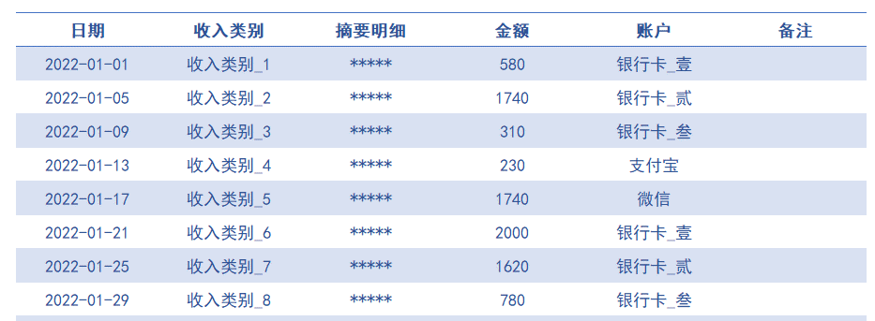
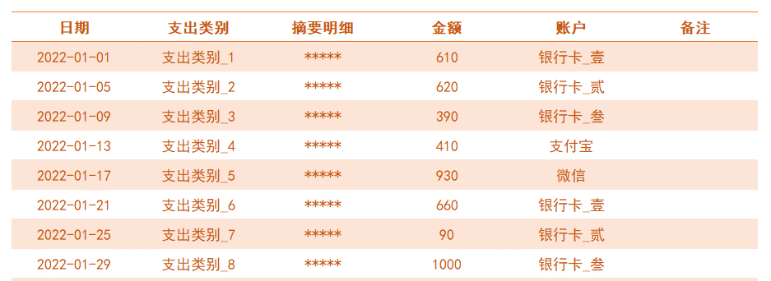
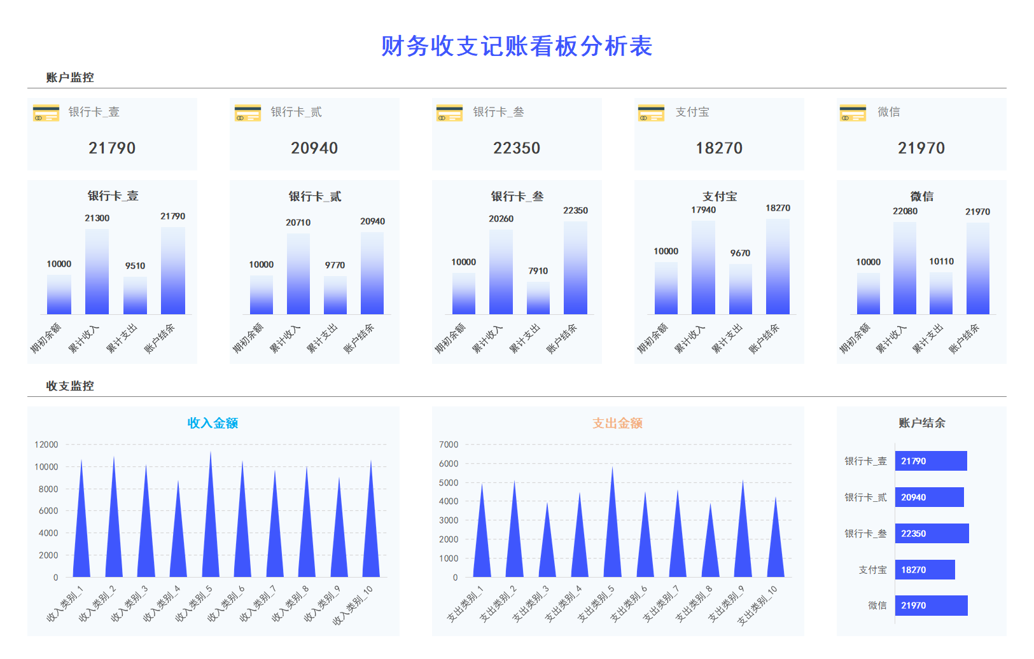
表格模板使用說明
（本頁為說明頁，使用者使用模板時可刪除本頁內容）

01
基礎操作指南
中文｜字型名稱
中文｜字型名稱
02
字型說明
黑體

· 如何撤銷工作表保護？
1、選中對應工作表。
2、點選：「審閱---撤銷工作表」保護。

· 如何增加行數？
1、選中最後一行。
2、點選滑鼠右鍵下拉插入行數即可。



· 表格使用說明
1、首先選擇進入《設定》表中，更新賬戶資訊：賬戶名稱/期初餘額，後方累計收入/累計支出/賬戶結餘為公式自動更新；
2、進入《記賬明細表》表中，更新每日記賬資訊，下拉勾選收/支類別資訊，賬戶資訊；
3、進入《財務收支看板》表中，看板中資訊，圖表等為公式自動更新；
【說明】
模板中使用的字型僅限於個人學習、研究或欣賞目的使用，如需商用請您自行向版權方購買、獲取商用版權。

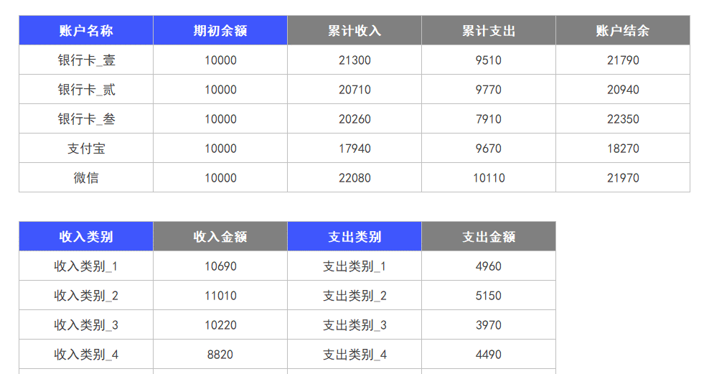

03
素材說明
圖片：模板中使用的圖片來源於【圖示】，僅限個人學習、研究或欣賞目的使用，如需商用請您自行向版權方購買，獲取商用版權

